J.L
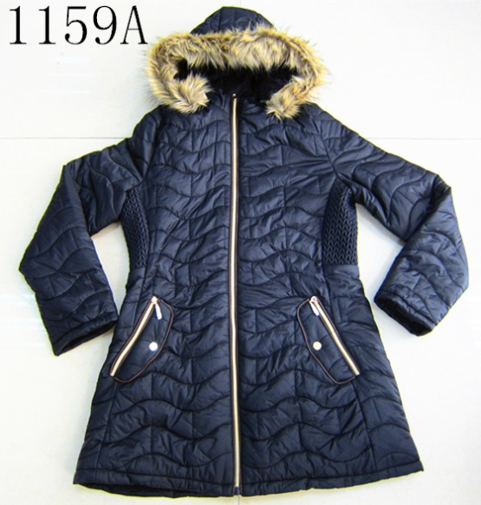
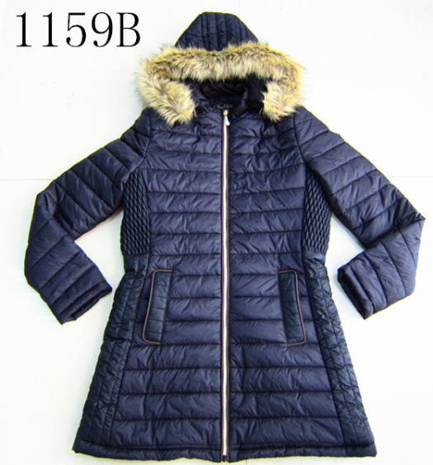
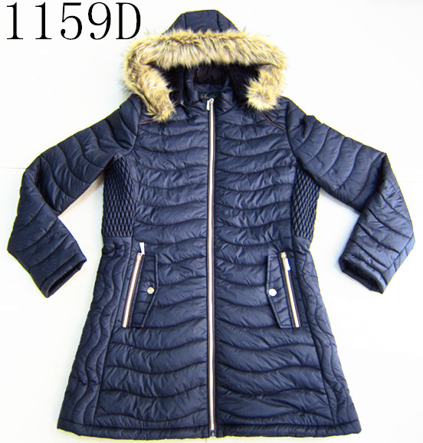
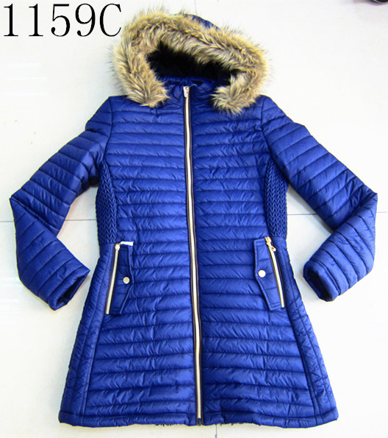
REF： | 17027 |  |  |  | Desc: | 1159-20D nylon padding jacket
Item: | 1159A-D |  |  |  | Qty | 24600 | pcs
 |  |  |  |  | Price: | US$12.60
SIZE | CM |  |  |  |  |  | A/Bratio
 |  | S/CH | M/M | L/G | XL/EG | color |  | S/CH | M/M | L/G | XL/EG
BC-length |  | 80 | 82 | 84 | 86 | Black | 黑色 | 2 | 4 | 4 | 2
Chest |  | 49 | 51 | 53 | 55 | coffee | 咖啡 | 1 | 2 | 2 | 1
Bottom |  | 58 | 60 | 62 | 64 | Beige | 杏色 | 1 | 2 | 2 | 1
Waist |  | 43 | 45 | 47 | 49
 |  |  |  |  |  |  | C/Dratio
 |  |  |  |  |  | color |  | S/CH | M/M | L/G | XL/EG
 |  |  |  |  |  | Black | 黑色 | 2 | 4 | 4 | 2
 |  |  |  |  |  | Navy | 宝蓝 | 1 | 2 | 2 | 1
 |  |  |  |  |  | Wine | 枣红 | 1 | 2 | 2 | 1

Shell: | 20D nylon |  |  |  |  | Qty per style as below:
Lining: | 舒棉绒-PP fake fur |  |  |  |  | Item | ctns | pcs/ctn | Qty
 |  |  |  |  |  | 1159A | 199 | 24 | 4776 | pcs
 |  |  |  |  |  | 1159B | 270 | 24 | 6480 | pcs
 |  |  |  |  |  | 1159C | 289 | 24 | 6936 | pcs
Carton: | 50*40*67 |  |  |  |  | 1159D | 267 | 24 | 6408 | pcs
 |  |  |  |  |  | Total | 1025 | 24 | 24600 | pcs

